المؤشرات الكلية

سوق العراق للاوراق المالية
جلسة الاربعاء 2026/3/4 |  |  |  | تقرير أسعار الأسهم المتداولة لسوق العراق للأوراق المالية
الجلسة (42)
الاسهم المتداولة المدرجة و OTC |  |  | 602,987,189 |  |  | قيمة الأسهم المتداولة المدرجة و OTC |  | 745,291,478 |  |  | صفقات الشركات المدرجة وOTC | 924
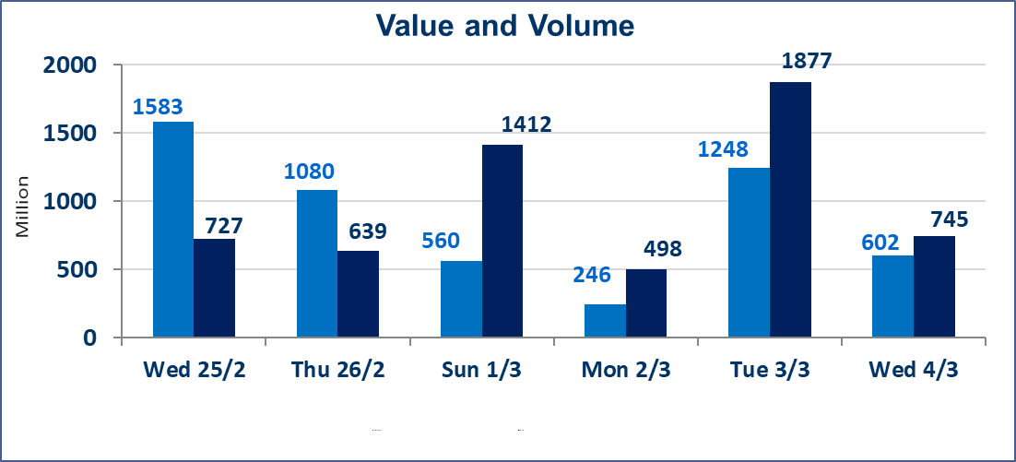
المؤشر60 ISX اليوم | 941.59 |  | نقطة |  |  | المؤشر15 ISX اليوم | 1201.64 | نقطة
المؤشر 60 ISX السابق | 937.66 |  | نقطة |  |  | المؤشر 15 ISX السابق | 1187.26 | نقطة
نسبة التغير | 0.42 |  | % |  |  | نسبة التغير | 1.21 | %
عدد النقاط | 3.93 |  | نقطة |  |  | عدد النقاط | 14.38 | نقطة

الشركات المدرجة | 104 | OTC | 14 | 118 |  | الشركات غير المتداولة المدرجة | 38 | OTC | 12 | 50
الشركات المتداولة | 56 | OTC | 2 | 58 |  | الشركات المرتفعة |  |  | 14
شركات الهيئة العامة |  |  |  | 0 |  | الشركات المنخفضة |  |  | 16
الموقوفة بقرار من هيأة الأوراق المالية |  |  |  | 10
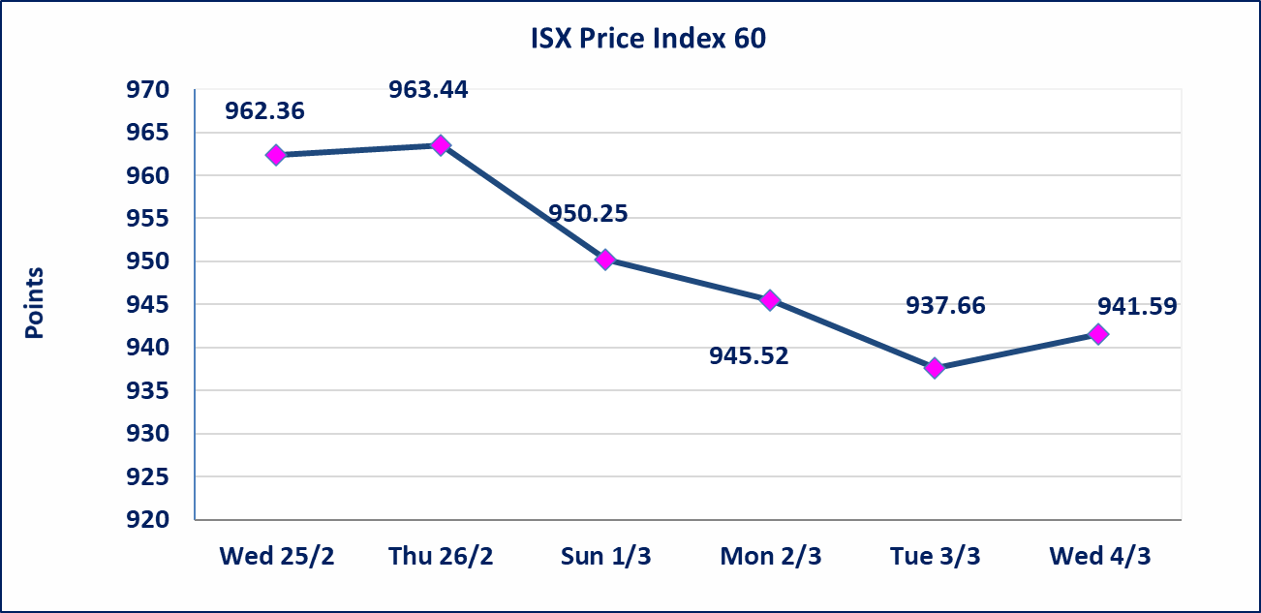
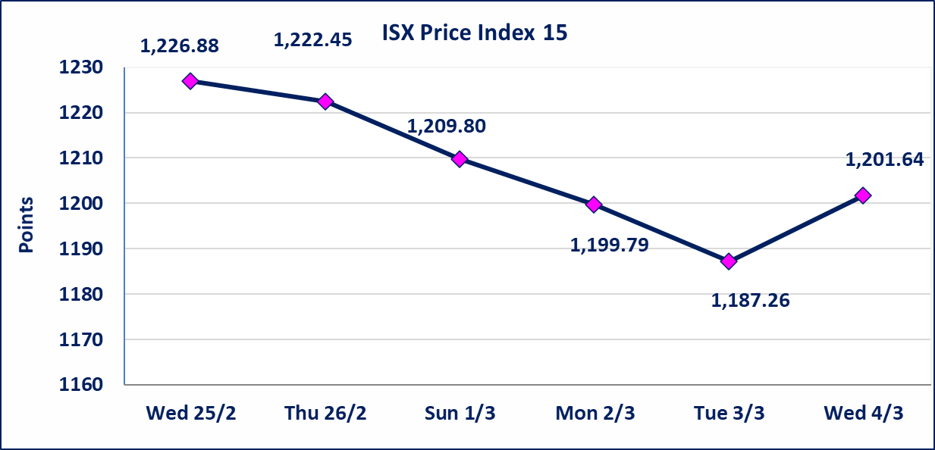

الحد الأعلى والادنى للتغير في السعر | نسبة التغير في كافة المنصات (5%) إرتفاعاً وإنخفاضاً من سعر الاغلاق السابق.
Web site : www.isx-iq.net E-mail : info-isx@isx-iq.net |  |  |  |  | 07834000034 - 07711211522 : ص . ب :3607 العلوية الهاتف |  |  |  |  |  | بغداد /الكرادة/ قرب المسرح الوطني /مجاور مصرف الخليج التجاري

نسبة التغير
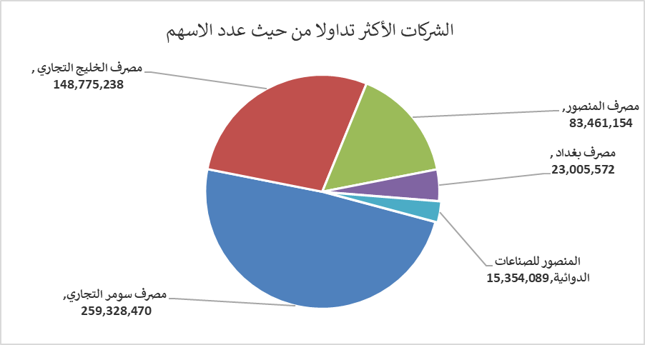
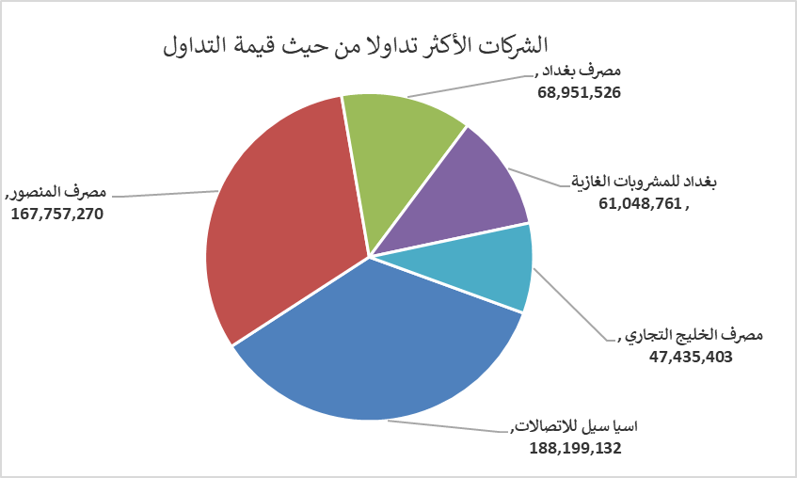
الشركات الأكثر ارتفاعاً وانخفاضاً

نسبة التغير لاسعار الاغلاق الاكثر ارتفاعاً |  |  |  | نسبة التغير لاسعار الاغلاق الاكثر انخفاضاً
اسم الشركة | اغلاق | التغير(%) | الاسهم المتداولة | اسم الشركة | اغلاق | التغير (%) | الاسهم المتداولة
الهلال الصناعية | 1.520 | 4.83 | 674,209 | مصرف الموصل للاستثمار | 0.120 | -7.69 | 2,500,000
مدينة العاب الكرخ السياحية | 4.190 | 4.75 | 1,072,997 | بغداد لمواد التغليف | 2.850 | -5.00 | 200,000
العراقية لصناعات الكارتون | 2.470 | 4.22 | 1,334,175 | الاهلية للانتاج الزراعي | 2.910 | -4.59 | 20,813
الكندي لانتاج اللقاحات البيطرية | 2.500 | 4.17 | 10,000 | المواد الانشائية الحديثة | 1.040 | -4.59 | 503,033
مصرف الخليج التجاري | 0.320 | 3.23 | 148,775,238 | مصرف الاقتصاد للاستثمار | 0.210 | -4.55 | 480,000

الشركات الاكثر نشاطا حسب الاسهم المتداولة (حجم التداول) |  |  |  | الشركات الاكثر نشاطا حسب القيمة المتداولة
اسم الشركة | اغلاق | التغير(%) | الاسهم المتداولة | اسم الشركة | اغلاق | التغير (%) | القيمة المتداولة
مصرف سومر التجاري | 0.140 | 0.00 | 259,328,470 | اسيا سيل للاتصالات | 14.450 | 2.48 | 188,199,132
مصرف الخليج التجاري | 0.320 | 3.23 | 148,775,238 | مصرف المنصور | 2.030 | 0.50 | 167,757,270
مصرف المنصور | 2.030 | 0.50 | 83,461,154 | مصرف بغداد | 3.000 | 1.01 | 68,951,526
مصرف بغداد | 3.000 | 1.01 | 23,005,572 | بغداد للمشروبات الغازية | 5.620 | -0.35 | 61,048,761
المنصور للصناعات الدوائية | 2.000 | 0.00 | 15,354,089 | مصرف الخليج التجاري | 0.320 | 3.23 | 47,435,403

